关系图
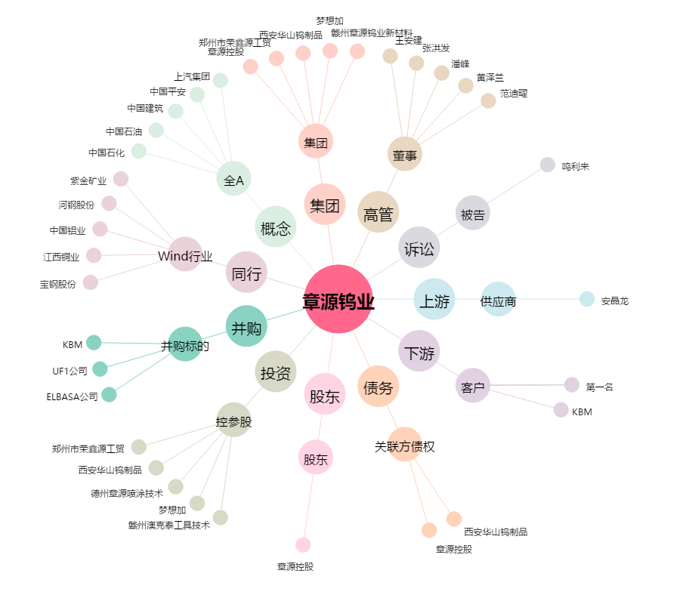
章源钨业[002378.SZ] - 关系概览图

